記入サンプル
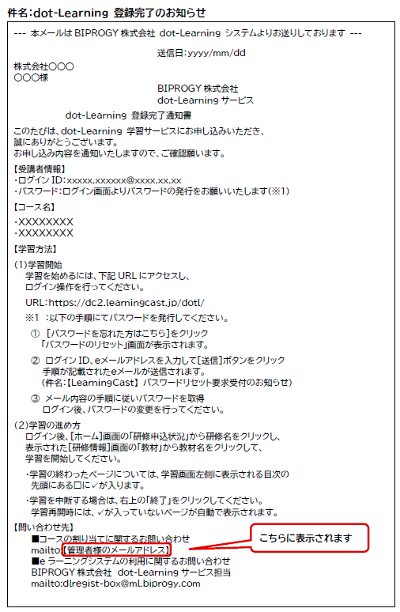
「dot-Learning®定額プラン」申込情報 |  |  |  |  | 2026-06-25

■ | 申込担当者
 | 郵便番号 | 〒135-8560
 | 住所 | 東京都江東区豊洲１－１－１
 | フリガナ | ビプロジーカブシキガイシャ
 | 会社名 | BIPROGY株式会社
 | 所属 | システム部 | 役職 | 部長
 | フリガナ | トヨス タロウ | 電話番号 | 03-xxxx-xxxx
 | 氏名 | 豊洲 太郎 | メールアドレス（※1） | taro.toyosu@biprogy.com
 | ※1 | ご契約更新時やその他BIPROGYよりご連絡させていただく際に、複数の方に連絡が必要な場合は
 |  | メーリングリスト等のアドレスをお知らせいただくことも可能です。

■ | 請求書送付先（申込担当者と同様の場合は記入不要）
 | 住所 | 〒135-8560
 | 住所 | 東京都江東区豊洲１－１－１
 | フリガナ | ビプロジーカブシキガイシャ
 | 会社名 | BIPROGY株式会社
 | 所属 | システム部一課 | 役職 | 課長
 | フリガナ | ツキシマ イチロウ | 電話番号 | 03-xxxx-xxxx
 | 氏名 | 月島 一郎 | メールアドレス | ichiro.tsukishima@biprogy.com

■ | 学習管理者

 |  | 氏名 | フリガナ | メールアドレス（※2） | メールアドレス（※3） （コースの割り当てに関するお問い合わせ先）
 | 管理者 | 江東 花子 | コウトウ ハナコ | hanako.koutou@biprogy.com | sample@biprogy.com
 | ※2 | 学習管理者様のメールアドレスには、ご本人様のアドレスをご記入ください。
 |  | 学習管理者様のログインIDとなります。
 | ※3 | 学習者様へ送信する「dot-Learning 登録完了のお知らせ」の「コースの割り当てに関するお問い合わせ先」に記載するアドレスをご記入ください。
 |  | 学習管理者様ご本人様のアドレスやメーリングリスト等のアドレスをご登録いただけます。

